@type
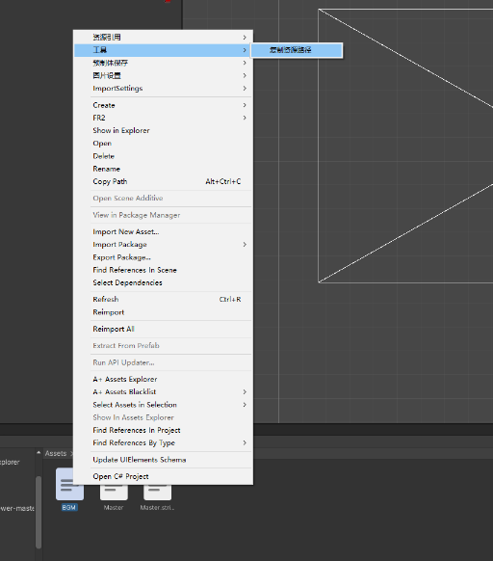
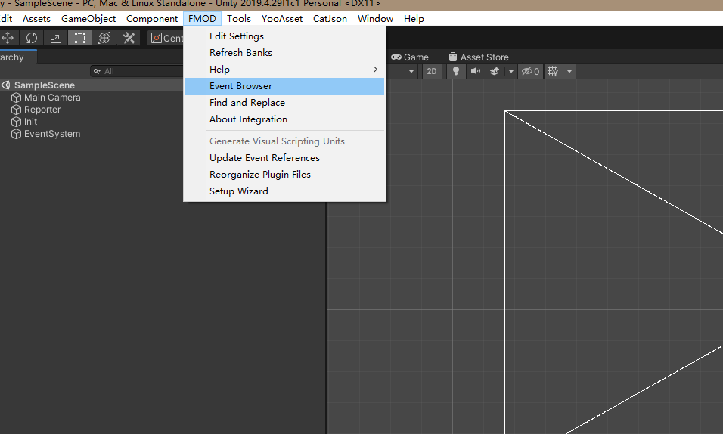
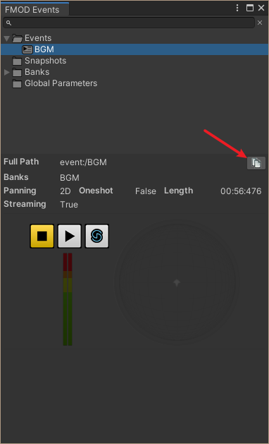
声音ID只增加不删除 | 获取资源路径
增加声音后要立马上传
检查ID是否重复

 | 获取AB包路径

